상품제안서
별2절 윤전(100모조) 메모 무 달력 | 상품코드: S23743

 |  |  |  |  |  |  | 02-713-8555 | www.synergygift.co.kr
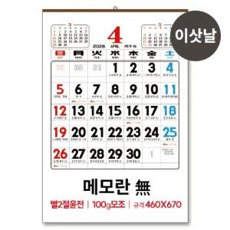

【상세/제작정보】 | <p><span style="font-size: 14pt;">- 인쇄면적 : 400*120 메모란(無)</span><span style="font-size: 14pt;">&nbsp;</span></p><p><span style="font-size: 14pt;">- 300부 미만은 먹1도기본</span>&nbsp;</p><p><span style="font-size: 14pt;">- 300부 이상은 3도인쇄 기본 </span>​</p>

【인쇄/포장옵션】 | 기타 / 포장불가능

【공급단가】 | 수량 | 100~ | 500~ | 1,000~ | 3,000~ | 5,000~
*VAT별도 | 단가 | 2,020원 | 1,750원 | 1,570원 | 1,460원 | 1,390원

【상품 URL】 | https://www.synergygift.co.kr:443/src/goods_detail.php?gdno=23743

